상품제안서
CG997 에코라이프 러블리 휴대용 애완동물 외출 크로스백(L) | 상품코드: F18457

 |  |  |  |  |  |  | 02-412-0044 | www.easy1.co.kr
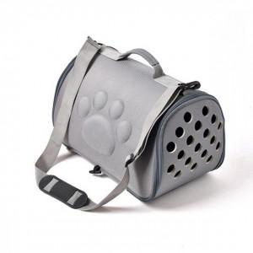

【상세/제작정보】

【인쇄/포장옵션】 | 실크 / 개별비닐포장

【공급단가】 | 수량 | 50~ | 100~ | 500~ | 1,000~ | 2,000~
*VAT별도 | 단가 | 21,010원 | 20,090원 | 19,620원 | 18,840원 | 18,050원

【상품 URL】 | https://dev.easy1.co.kr:443/src/goods_detail.php?gdno=18457

